Sheet1
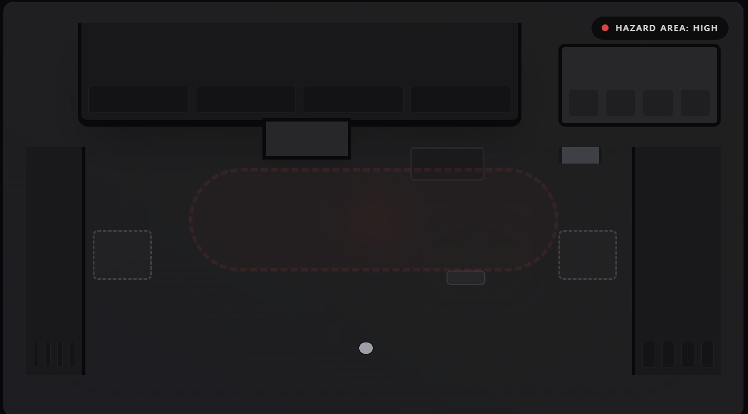
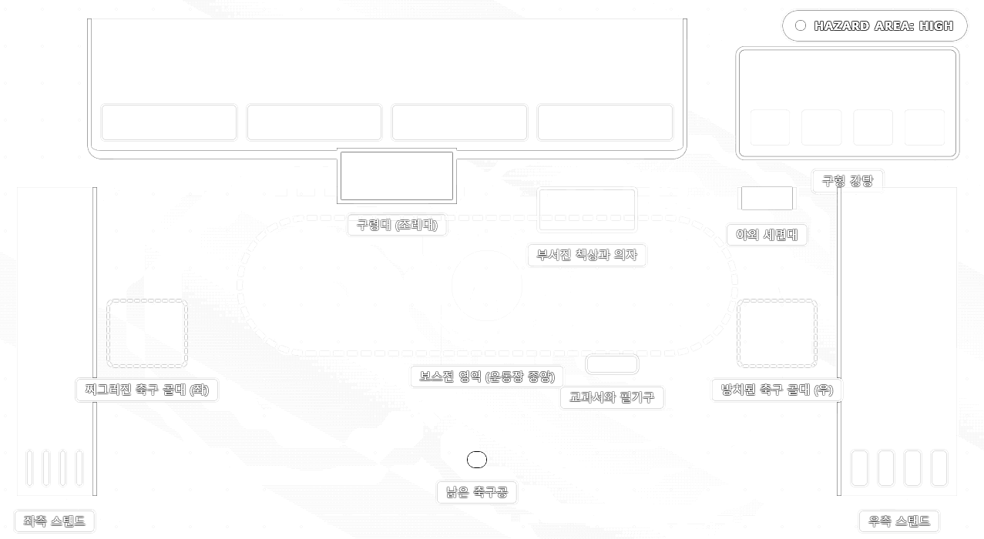
Top View

: 조례대
: 본관

강당
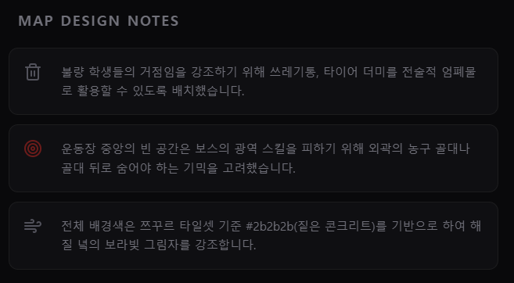
야외 세면대

축구 골대

스탠드
운동장 트랙

축구공

보스 생성 위치

